Files A
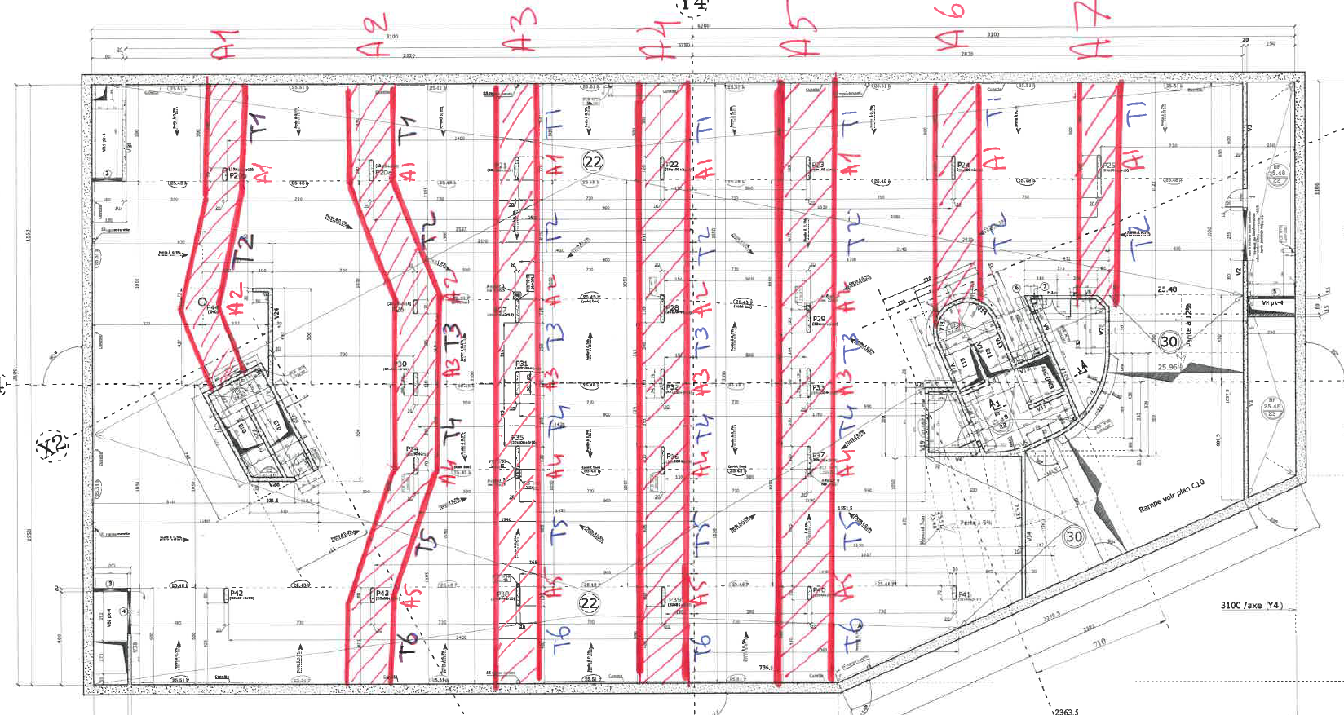
 |  |  |  |  | Ferraillage Ind 0 |  | Ferraillage Ind A |  | Ferraillage en place |  |  |  |  |  |  |  |  |  | indice 0 | Etabs |  | renf. | total
 |  | Largeur bande (m) | Ep. Dalle (cm) | Enrobage (cm) | Ferraillage | Section (cm2) | Ferraillage | Section (cm2) | Sondage | Section (cm2) | Moment ELU -Etabs [kN.m] | Ath - ELU (cm2) | M ind0 / Metabs | M indA / Metabs | M sond / Metabs | Réf. sondage AKILA
File A - 1 | Travée 1 | 2.2 | 26 | 3 | ST25 | 5.7 | ST25 | 5.7 | - | - | 39 | 3.9 | 147% | 147% |  |  | File A - 1 | Travée 1 | 21.73 | 17.48 | 124% |  | 21.73 | 124%
 | Appui 1 | 2.2 | 25 | 6 | 2 ST35 croisés + 5HA14 | 18.9 | 2 ST35 croisés + 5HA14 | 18.9 | 2ST35 coisés | 11.286 | 125 | 15.6 | 121% | 121% | 73% | E1 + E2 |  | Appui 1
 | Travée 2 | 2.2 | 23.5 | 3 | ST35 | 8.5 | ST35 | 8.5 | - | - | 41 | 4.6 | 185% | 185% |  |  |  | Travée 2 | 23.56 | 17.88 | 132% |  | 23.56 | 132%
 | Appui 2 | 2.2 | 22 | 3 | 2ST35 croisés | 11.3 | 2ST35 croisés | 11.3 | - | - | 90 | 11.1 | 102% | 102% |  |  |  | Appui 2
 |  |  |  |  |  |  |  |  |  |  |  | #DIV/0!
File A - 2 | Travée 1 | 2.2 | 26 | 3 | ST25 | 5.7 | ST25 | 5.7 | - | - | 40 | 4.0 | 143% | 143% |  |  | File A - 2 | Travée 1 | 22.69 | 20.83 | 109% |  | 22.69 | 109%
 | Appui 1 | 2.2 | 25 | 6 | ST35 +ST50 croisés + 5HA14 | 19.9 | ST35 +ST50 croisés + 5HA14 | 19.9 | - | - | 150 | 18.9 | 105% | 105% |  |  |  | Appui 1
 | Travée 2 | 2.2 | 23.5 | 3 | ST35 | 8.5 | ST35 | 8.5 | - | - | 70 | 7.9 | 108% | 108% |  |  |  | Travée 2 | 21.65 | 24.10 | 90% | 0.00 | 24.15 | 100%
 | Appui 2 | 2.2 | 22 | 3 | ST35 + ST50 | 6.5 | ST35 + ST50 + 6HA12 | 13.3 | - | - | 110 | 13.6 | 48% | 98% |  |  |  | Appui 2 |  |  |  | 5.00
 | Travée 3 | 2.2 | 23.5 | 3 | ST25 | 2.8 | ST25 | 2.8 | - | - | 7.8 | 0.9 | 327% | 327% |  |  |  | Travée 3 | 9.32 | 9.47 | 98% | 0.00 | 14.32 | 151%
 | Appui 3 | 2.2 | 25 | 6 | ST35 + ST50 | 6.5 | ST35 + ST50 + 6HA12 | 13.3 | - | - | 30 | 3.6 | 180% | 369% |  |  |  | Appui 3 |  |  |  | 5.00
 | Travée 4 | 2.2 | 23.5 | 3 | ST25 | 2.8 | ST25 | 2.8 | - | - | 9 | 1.0 | 283% | 283% |  |  |  | Travée 4 | 9.32 | 9.60 | 97% | 0.00 | 14.32 | 149%
 | Appui 4 | 2.2 | 22 | 3 | ST35 + ST50 | 6.5 | ST35 + ST50 + 6HA12 | 13.3 | - | - | 110 | 13.6 | 48% | 98% |  |  |  | Appui 4 |  |  |  | 5.00
 | Travée 5 | 2.2 | 23.5 | 3 | ST25 | 5.7 | ST25 | 5.7 | - | - | 57 | 6.4 | 89% | 89% |  |  |  | Travée 5 | 18.35 | 22.28 | 82% | 0.00 | 23.35 | 105%
 | Appui 5 | 2.2 | 25 | 6 | 2 ST35 croisés + 5HA14 | 18.9 | 2 ST35 croisés + 5HA14 | 18.9 | - | - | 145 | 18.2 | 104% | 104% |  |  |  | Appui 5 |  |  |  | 5.00
 | Travée 6 | 2.2 | 26 | 3 | ST25 | 5.7 | ST25 | 5.7 | - | - | 45 | 4.5 | 127% | 127% |  |  |  | Travée 6 | 15.10 | 13.54 | 112% |  | 17.60 | 130%
 |  |  |  |  |  |  |  |  |  |  |  | #DIV/0!
File A - 3 | Travée 1 | 2.2 | 26 | 3 | ST25 | 5.7 | ST25 | 5.7 | - | - | 37 | 3.7 | 155% | 155% |  |  | File A - 3 | Travée 1 | 21.81 | 20.68 | 105% |  | 21.81 | 105%
 | Appui 1 | 2.2 | 25 | 6 | 2ST35 croisés + 5HA14 | 19.0 | 2ST35 croisés + 5HA14 | 19.0 | - | - | 150 | 18.9 | 101% | 101% |  |  |  | Appui 1
 | Travée 2 | 2.2 | 23.5 | 3 | 2ST35 croisés | 11.3 | 2ST35 croisés | 11.3 | - | - | 75 | 8.4 | 134% | 134% |  |  |  | Travée 2 | 22.62 | 24.68 | 92% | 0.00 | 25.12 | 102%
 | Appui 2 | 2.2 | 22 | 3 | ST50 | 3.7 | ST50 + 6HA12 | 10.5 | - | - | 110 | 13.6 | 27% | 77% |  |  |  | Appui 2 |  |  |  | 5.00
 | Travée 3 | 2.2 | 23.5 | 3 | ST25 | 2.8 | ST25 | 2.8 | - | - | 2.8 | 0.3 | 912% | 912% |  |  |  | Travée 3 | 6.51 | 8.92 | 73% | 0.00 | 9.01 | 101%
 | Appui 3 | 2.2 | 25 | 6 | ST50 | 3.7 | ST50 + 6HA12 | 9.4 | - | - | 30 | 3.6 | 102% | 259% |  |  |  | Appui 3 |  |  |  | 0.00
 | Travée 4 | 2.2 | 23.5 | 3 | ST25 | 2.8 | ST25 | 2.8 | - | - | 7.6 | 0.8 | 336% | 336% |  |  |  | Travée 4 | 7.91 | 9.45 | 84% | 0.00 | 11.41 | 121%
 | Appui 4 | 2.2 | 22 | 3 | ST35 + ST50 | 6.5 | ST35 + ST50 + 6HA12 | 13.3 | - | - | 110 | 13.6 | 48% | 98% |  |  |  | Appui 4 |  |  |  | 7.00
 | Travée 5 | 2.2 | 23.5 | 3 | ST25 | 5.7 | 2ST25 croisés | 8.5 | - | - | 75 | 8.4 | 67% | 100% |  |  |  | Travée 5 | 18.35 | 24.34 | 75% | 0.00 | 24.35 | 100%
 | Appui 5 | 2.2 | 25 | 6 | 2 ST35 croisés + 5HA14 | 18.9 | 2 ST35 croisés + 5HA14 | 18.9 | 2 ST35 croisés + 5HA14 | 18.9 | 145 | 18.2 | 104% | 104% | 104% | E8 |  | Appui 5 |  |  |  | 5.00
 | Travée 6 | 2.2 | 26 | 3 | ST25 | 5.7 | ST25 | 5.7 | - | - | 37 | 3.7 | 155% | 155% |  |  |  | Travée 6 | 15.10 | 12.75 | 119% |  | 17.60 | 138%
 |  |  |  |  |  |  |  |  |  |  |  | #DIV/0!
File A - 4 | Travée 1 | 2.2 | 26 | 3 | ST25 | 5.7 | ST25 | 5.7 | - | - | 35 | 3.5 | 164% | 164% |  |  | File A - 4 | Travée 1 | 21.81 | 20.58 | 106% |  | 21.81 | 106%
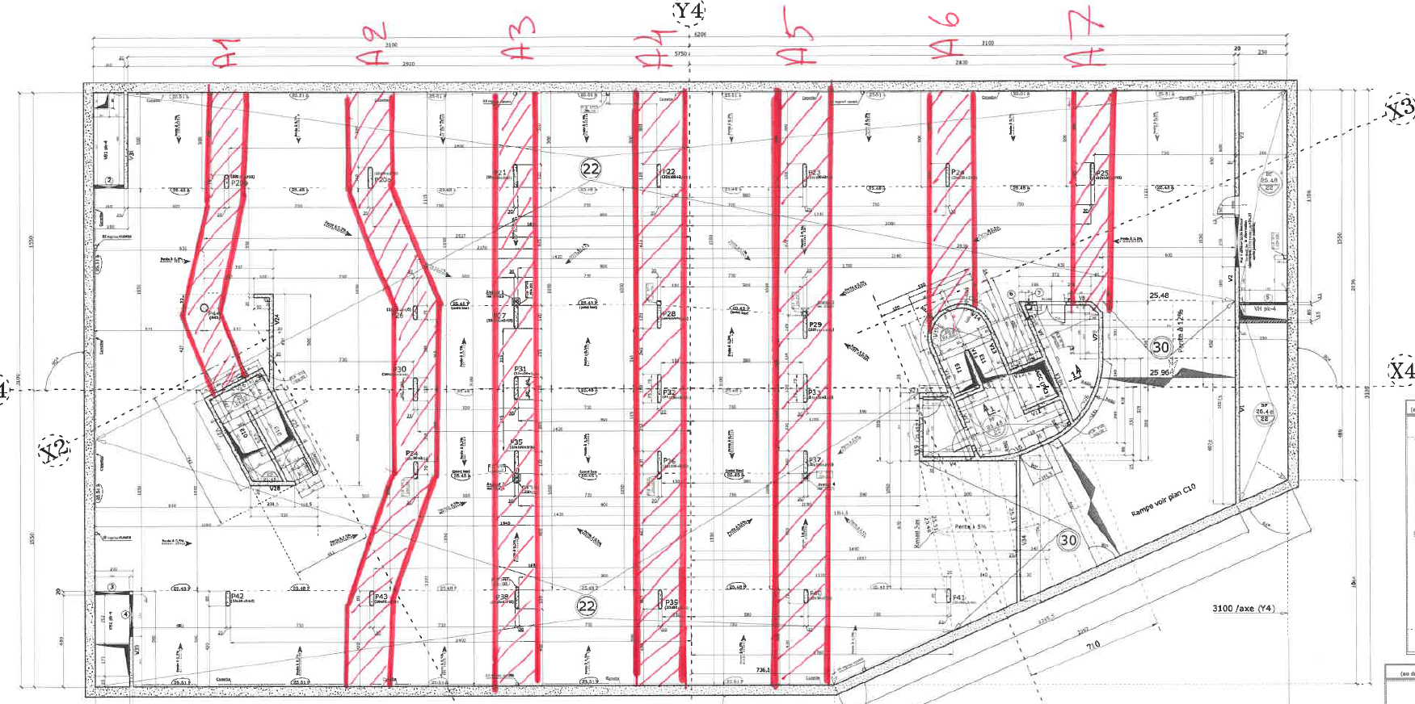
 | Appui 1 | 2.2 | 25 | 6 | 2ST35 croisés + 5HA14 | 19.0 | 2ST35 croisés + 5HA14 | 19.0 | - | - | 150 | 18.9 | 101% | 101% |  |  |  | Appui 1
 | Travée 2 | 2.2 | 23.5 | 3 | ST35 | 8.5 | ST35 | 8.5 | - | - | 82 | 9.3 | 92% | 92% |  |  |  | Travée 2 | 19.81 | 27.77 | 71% | 0.00 | 22.31 | 80%
 | Appui 2 | 2.2 | 22 | 3 | ST50 répartition | 3.7 | ST50 + 6HA12 | 10.5 | - | - | 145 | 18.2 | 20% | 58% |  |  |  | Appui 2 |  |  |  | 5.00
 | Travée 3 | 2.2 | 23.5 | 3 | ST35 répartition locale | 1.0 | ST25 | 2.8 | - | - | 2.8 | 0.3 | 324% | 912% |  |  |  | Travée 3 | 4.70 | 11.21 | 42% | 0.00 | 7.20 | 64%
 | Appui 3 | 2.2 | 25 | 6 | ST50 répartition | 3.7 | ST50 + 6HA12 | 9.4 | 1ST50C + 6HA12 | 9.351 | 30 | 3.6 | 102% | 259% | 259% | E4 |  | Appui 3 |  |  |  | 0.00
 | Travée 4 | 2.2 | 23.5 | 3 | ST35 répartition locale | 1.0 | ST25 | 2.8 | - | - | 7.6 | 0.8 | 119% | 336% |  |  |  | Travée 4 | 4.70 | 11.41 | 41% | 0.00 | 8.20 | 72%
 | Appui 4 | 2.2 | 22 | 3 | ST50 répartition | 3.7 | ST50 + 6HA12 | 10.5 | - | - | 140 | 17.5 | 21% | 60% |  |  |  | Appui 4 |  |  |  | 7.00
 | Travée 5 | 2.2 | 23.5 | 3 | ST25 | 5.7 | ST25 | 5.7 | - | - | 76 | 8.6 | 66% | 66% |  |  |  | Travée 5 | 16.95 | 26.41 | 64% | 0.00 | 22.95 | 87%
 | Appui 5 | 2.2 | 25 | 6 | 2 ST35 croisés + 5HA14 | 18.9 | 2 ST35 croisés + 5HA14 | 18.9 | - | - | 145 | 18.2 | 104% | 104% |  |  |  | Appui 5 |  |  |  | 5.00
 | Travée 6 | 2.2 | 26 | 3 | ST25 | 5.7 | ST25 | 5.7 | - | - | 35 | 3.5 | 164% | 164% |  |  |  | Travée 6 | 15.10 | 12.55 | 120% |  | 17.60 | 140%
 |  |  |  |  |  |  |  |  |  |  |  | #DIV/0!
File A - 5 | Travée 1 | 2.2 | 26 | 3 | ST25 | 5.7 | ST25 | 5.7 | - | - | 33 | 3.3 | 174% | 174% |  |  | File A - 5 | Travée 1 | 21.81 | 20.48 | 106% |  | 21.81 | 106%
 | Appui 1 | 2.2 | 25 | 6 | 2ST35 croisés + 5HA14 | 19.0 | 2ST35 croisés + 5HA14 | 19.0 | - | - | 150 | 18.9 | 101% | 101% |  |  |  | Appui 1
 | Travée 2 | 2.2 | 23.5 | 3 | ST35 | 8.5 | ST35 | 8.5 | - | - | 87 | 9.8 | 86% | 86% |  |  |  | Travée 2 | 24.43 | 28.35 | 86% | 0.00 | 26.93 | 95%
 | Appui 2 | 2.2 | 22 | 3 | ST50+6HA14 | 12.9 | ST50 + 6HA14 | 12.9 | - | - | 145 | 18.2 | 71% | 71% |  |  |  | Appui 2 |  |  |  | 5.00
 | Travée 3 | 2.2 | 23.5 | 3 | ST25 | 2.8 | ST25 | 2.8 | - | - | 2.8 | 0.3 | 912% | 912% |  |  |  | Travée 3 | 15.75 | 11.21 | 141% |  | 18.25 | 163%
 | Appui 3 | 2.2 | 25 | 6 | ST50+6HA14 | 12.9 | ST50 + 6HA14 | 12.9 | - | - | 30 | 3.6 | 358% | 358% |  |  |  | Appui 3
 | Travée 4 | 2.2 | 23.5 | 3 | ST25 | 2.8 | ST25 | 2.8 | - | - | 7.6 | 0.8 | 336% | 336% |  |  |  | Travée 4 | 15.75 | 10.75 | 146% |  | 19.25 | 179%
 | Appui 4 | 2.2 | 22 | 3 | ST50+6HA14 | 12.9 | ST50 + 6HA14 | 12.9 | - | - | 130 | 16.2 | 80% | 80% |  |  |  | Appui 4 |  |  |  | 7.00
 | Travée 5 | 2.2 | 23.5 | 3 | ST25 | 5.7 | ST25 | 5.7 | - | - | 75 | 8.4 | 67% | 67% |  |  |  | Travée 5 | 21.57 | 25.64 | 84% | 0.00 | 27.57 | 108%
 | Appui 5 | 2.2 | 25 | 6 | 2 ST35 croisés + 5HA14 | 18.9 | 2 ST35 croisés + 5HA14 | 18.9 | HA12 @12cm | 20 | 145 | 18.2 | 104% | 104% | 110% | E9 + E10 |  | Appui 5 |  |  |  | 5.00
 | Travée 6 | 2.2 | 26 | 3 | ST25 | 5.7 | ST25 | 5.7 | - | - | 27 | 2.7 | 213% | 213% |  |  |  | Travée 6 | 15.10 | 11.75 | 129% |  | 17.60 | 150%
 |  |  |  |  |  |  |  |  |  |  |  | #DIV/0!
File A - 6 | Travée 1 | 2.2 | 26 | 3 | ST25 | 5.7 | ST25 | 5.7 | - | - | 39 | 3.9 | 147% | 147% |  |  | File A - 6 | Travée 1 | 21.81 | 20.78 | 105%
 | Appui 1 | 2.2 | 25 | 6 | 2ST35 croisés + 5HA14 | 19.0 | 2ST35 croisés + 5HA14 | 19.0 | - | - | 150 | 18.9 | 101% | 101% |  |  |  | Appui 1
 | Travée 2 | 2.2 | 23.5 | 3 | ST35 | 8.5 | ST35 | 8.5 | - | - | 68 | 7.6 | 111% | 111% |  |  |  | Travée 2 | 19.37 | 19.63 | 99%
 | Travée 3 | 2.2 | 23.5 | 3 | ST35 | 2.8 | ST35 | 2.8 | - | - | 46 | 5.1 | 55% | 55% |  |  |  | Travée 3
 | Appui 2 | 2.2 | 25 | 6 | 2ST35 croisés | 11.3 | 2ST35 croisés | 11.3 | - | - | 75 | 9.2 | 123% | 123% |  |  |  | Appui 2 | 12.69 | 11.73 | 108%
 |  |  |  |  |  |  |  |  |  |  |  | #DIV/0!
File A - 7 | Travée 1 | 2.2 | 26 | 3 | ST25 | 5.7 | ST25 | 5.7 | - | - | 43 | 4.3 | 133% | 133% |  |  | File A - 7 | Travée 1 | 21.81 | 20.98 | 104%
 | Appui 1 | 2.2 | 25 | 6 | 2ST35 croisés + 5HA14 | 19.0 | 2ST35 croisés + 5HA14 | 19.0 | 1ST35 + 5 HA14 | 9 | 150 | 18.9 | 101% | 101% | 48% | E3 |  | Appui 1
 | Travée 2 | 2.2 | 23.5 | 3 | ST35 | 8.5 | ST35 | 8.5 | - | - | 61 | 6.8 | 124% | 124% |  |  |  | Travée 2 | 17.96 | 16.26 | 110%

Files B
 |  |  |  |  | Ferraillage Ind 0 |  | Ferraillage Ind A |  | Ferraillage en place |  |  |  |  |  |  |  |  |  | indice 0 | Etabs |  | renf. | total
 |  | Largeur bande (m) | Ep. Dalle (cm) | Enrobage (cm) | Ferraillage | Section (cm2) | Ferraillage | Section (cm2) | Sondage | Section (cm2) | Moment ELU -Etabs [kN.m] | Ath - ELU (cm2) | M ind0 / Metabs | M indA / Metabs | M sond / Metabs | Réf. sondage AKILA
File B - 1 | Travée 1 | 2.6 | 25 | 3 | ST25 | 3.3 | ST25 | 3.3 | - | - | 46 | 4.8 | 70% | 70% |  |  | File B - 1 | Travée 1 | 22.66 | 21.06 | 108% |  | 22.66 | 108%
 | Appui 1 | 2.6 | 25 | 6 | 2ST35 croisés + 5 HA14 | 21.0 | 2ST35 croisés + 5 HA14 | 21.0 | ST35 | 13.305 | 150 | 18.7 | 112% | 112% | 71% | E1 + E2 |  | Appui 1
 | Travée 2 | 2.6 | 25 | 3 | ST25 | 3.3 | ST25 | 3.3 | - | - | 64 | 6.6 | 50% | 50% |  |  |  | Travée 2 | 25.83 | 28.31 | 91% | 0.00 | 28.33 | 100%
 | Appui 2 | 2.6 | 25 | 6 | ST50 + ST35 + 5 HA14 | 24.0 | ST50 + ST35 + 5 HA14 | 24.0 | - | - | 195 | 24.7 | 97% | 97% |  |  |  | Appui 2 |  |  |  | 5.00
 | Travée 3 | 2.6 | 25 | 3 | ST25 | 3.3 | ST25 | 3.3 | - | - | 64 | 6.6 | 50% | 50% |  |  |  | Travée 3 | 25.83 | 31.63 | 82% | 0.00 | 32.83 | 104%
 | Appui 3 | 2.6 | 25 | 6 | 2ST35 croisés + 5 HA14 | 21.0 | 2ST35 croisés + 5 HA14 | 21.0 | - | - | 200 | 25.3 | 83% | 83% |  |  |  | Appui 3 |  |  |  | 9.00
 | Travée 4 | 2.6 | 25 | 3 | ST25 | 3.3 | ST25 | 3.3 | - | - | 71 | 7.4 | 45% | 45% |  |  |  | Travée 4 | 24.33 | 33.39 | 73% | 0.00 | 33.83 | 101%
 | Appui 4 | 2.6 | 25 | 6 | 2ST35 croisés + 5 HA14 | 21.0 | 2ST35 croisés + 5 HA14 | 21.0 | - | - | 210 | 26.7 | 79% | 79% |  |  |  | Appui 4 |  |  |  | 10.00
 | Travée 5 | 2.6 | 25 | 3 | ST25 | 3.3 | ST25 | 3.3 | - | - | 71 | 7.4 | 45% | 45% |  |  |  | Travée 5 | 24.33 | 34.41 | 71% | 0.00 | 34.33 | 100%
 | Appui 5 | 2.6 | 25 | 6 | 2ST35 croisés + 5 HA14 | 21.0 | 2ST35 croisés + 5 HA14 | 21.0 |  |  | 215 | 27.4 | 77% | 77% |  |  |  | Appui 5 |  |  |  | 10.00
 | Travée 6 | 2.6 | 25 | 3 | ST25 | 3.3 | ST25 | 3.3 |  |  | 74 | 7.7 | 43% | 43% |  |  |  | Travée 6 | 24.33 | 33.58 | 72% | 0.00 | 33.83 | 101%
 | Appui 6 | 2.6 | 25 | 6 | 2ST35 croisés + 5 HA14 | 21.0 | 2ST35 croisés + 5 HA14 | 21.0 |  |  | 193 | 24.4 | 86% | 86% |  |  |  | Appui 6 |  |  |  | 9.00
 | Travée 7 | 2.6 | 25 | 3 | 2ST25 croisés | 10.0 | 2ST25 croisés | 10.0 | - | - | 65 | 6.8 | 148% | 148% |  |  |  | Travée 7 | 31.00 | 30.86 | 100% | 0.00 | 35.50 | 115%
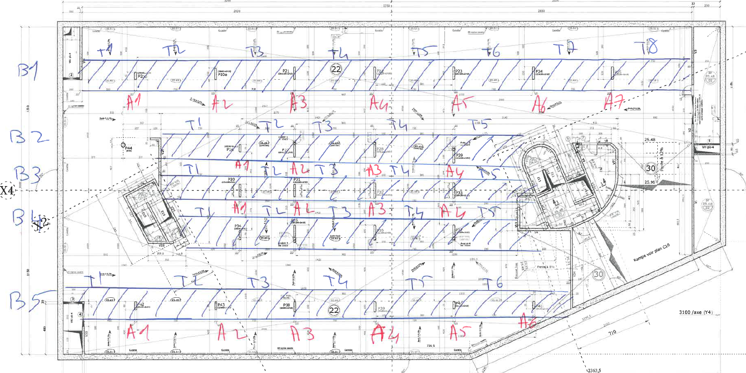
 | Appui 7 | 2.6 | 25 | 6 | 2ST35 croisés + 5 HA14 | 21.0 | 2ST35 croisés + 5 HA14 | 21.0 | ST35 + 5 HA14 | 11 | 189 | 23.8 | 88% | 88% | 46% | E3 |  | Appui 7
 | Travée 8 | 2.6 | 25 | 3 | 2ST25 croisés | 10.0 | 2ST25 croisés | 10.0 | 2ST25 croisés | 10 | 77 | 8.0 | 125% | 125% | 125% | F3 |  | Travée 8 | 20.50 | 19.94 | 103% |  | 20.50 | 103%
 |  |  |  |  |  |  |  |  |  |  |  | #DIV/0!
File B - 2 | Travée 1 | 2.33 | 22 | 3 | ST25 + 1/2 ST35 NP | 7.5 | ST25 + 1/2 ST35 NP | 7.5 | - | - | 69 | 8.4 | 89% | 89% |  |  | File B - 2 | Travée 1 | 24.43 | 21.02 | 116% |  | 24.43 | 116%
 | Appui 1 | 2.33 | 22 | 3 | ST35 + ST50 | 20.7 | ST35 + ST50 | 20.7 | - | - | 135 | 16.8 | 123% | 123% |  |  |  | Appui 1
 | Travée 2 | 2.33 | 22 | 3 | ST25 + 1/2 ST35 NP | 7.5 | ST25 + 1/2 ST35 NP | 7.5 | - | - | 15 | 1.8 | 417% | 417% |  |  |  | Travée 2 | 27.53 | 18.81 | 146% |  | 27.53 | 146%
 | Appui 2 | 2.33 | 22 | 3 | ST50 + 5HA14 | 19.4 | ST50 + 5HA14 | 19.4 | - | - | 138 | 17.2 | 113% | 113% |  |  |  | Appui 2
 | Travée 3 | 2.33 | 22 | 3 | ST35 + 1/2 ST35 NP | 10.5 | ST35 + 1/2 ST35 NP | 10.5 | - | - | 71 | 8.7 | 121% | 121% |  |  |  | Travée 3 | 29.86 | 29.33 | 102% |  | 31.86 | 109%
 | Appui 3 | 2.33 | 22 | 3 | ST50 + 5HA14 | 19.4 | ST50 + 5HA14 | 19.4 | - | - | 190 | 24.2 | 80% | 80% |  |  |  | Appui 3 |  |  |  | 4.00
 | Travée 4 | 2.33 | 22 | 3 | ST35 + 1/2 ST35 NP | 10.5 | ST35 + 1/2 ST35 NP | 10.5 | - | - | 62 | 7.5 | 139% | 139% |  |  |  | Travée 4 | 29.86 | 30.34 | 98% |  | 31.86 | 105%
 | Appui 4 | 2.33 | 22 | 3 | ST50 + 5HA14 | 19.4 | ST50 + 5HA14 | 19.4 | - | - | 170 | 21.5 | 90% | 90% |  |  |  | Appui 4
 | Travée 5 | 2.33 | 22 | 3 | ST35 + 1/2 ST35 NP | 10.5 | ST35 + 1/2 ST35 NP | 10.5 | - | - | 54 | 6.5 | 160% | 160% |  |  |  | Travée 5 | 20.16 | 17.27 | 117% |  | 20.16 | 117%
 |  |  |  |  |  |  |  |  |  |  |  | 0.0
File B - 3 | Travée 1 | 2.33 | 25 | 3 | ST25 | 5.9 | ST25 | 5.9 | 1ST25 | 5.9 | 42 | 4.3 | 136% | 136% | 136% | F5 | File B - 3 | Travée 1 | 23.64 | 8.84 | 267% |  | 23.64 | 267%
 | Appui 1 | 2.33 | 25 | 6 | ST35 + ST50 | 20.7 | ST35 + ST50 | 20.7 | - | - | 55 | 6.7 | 310% | 310% |  |  |  | Appui 1
 | Travée 2 | 2.33 | 25 | 3 | ST25 | 5.9 | ST25 | 5.9 | - | - | 5 | 0.5 | 1150% | 1150% |  |  |  | Travée 2 | 25.95 | 7.18 | 361% |  | 25.95 | 361%
 | Appui 2 | 2.33 | 25 | 6 | ST50 + 5HA14 | 19.4 | ST50 + 5HA14 | 19.4 | - | - | 55 | 6.7 | 291% | 291% |  |  |  | Appui 2
 | Travée 3 | 2.33 | 25 | 3 | ST35 | 9.0 | ST35 | 9.0 | 1ST35 | 9 | 48 | 5.0 | 181% | 181% | 181% | F6 |  | Travée 3 | 28.40 | 13.82 | 205% |  | 28.40 | 205%
 | Appui 3 | 2.33 | 25 | 6 | ST50 + 5HA14 | 19.4 | ST50 + 5HA14 | 19.4 | ST50C + HA14 | 19.4 | 90 | 11.0 | 176% | 176% | 176% | E4 |  | Appui 3
 | Travée 4 | 2.33 | 25 | 3 | ST35 | 9.0 | ST35 | 9.0 | - | - | 42 | 4.3 | 207% | 207% |  |  |  | Travée 4 | 28.40 | 13.69 | 207% |  | 28.40 | 207%
 | Appui 4 | 2.33 | 25 | 6 | ST50 + 5HA14 | 19.4 | ST50 + 5HA14 | 19.4 | - | - | 63 | 7.7 | 253% | 253% |  |  |  | Appui 4
 | Travée 5 | 2.33 | 25 | 3 | ST35 | 9.0 | ST35 | 9.0 | - | - | 28 | 2.9 | 312% | 312% |  |  |  | Travée 5 | 18.70 | 6.72 | 278% |  | 18.70 | 278%
 |  |  |  |  |  |  |  |  |  |  |  | #DIV/0!
File B - 4 | Travée 1 | 2.33 | 22 | 3 | ST25 | 5.9 | ST25 | 5.9 | - | - | 42 | 5.1 | 116% | 116% |  |  | File B - 4 | Travée 1 | 23.64 | 14.20 | 166% |  | 23.64 | 166%
 | Appui 1 | 2.33 | 22 | 3 | ST35 + ST50 | 20.7 | ST35 + ST50 | 20.7 | - | - | 95 | 11.7 | 177% | 177% |  |  |  | Appui 1
 | Travée 2 | 2.33 | 22 | 3 | ST25 | 5.9 | ST25 | 5.9 | - | - | 21 | 2.5 | 234% | 234% |  |  |  | Travée 2 | 25.95 | 17.09 | 152% |  | 25.95 | 152%
 | Appui 2 | 2.33 | 22 | 3 | ST50 + 5HA14 | 19.4 | ST50 + 5HA14 | 19.4 | - | - | 140 | 17.5 | 111% | 111% |  |  |  | Appui 2
 | Travée 3 | 2.33 | 22 | 3 | ST35 | 9.0 | ST35 | 9.0 | - | - | 66 | 8.0 | 112% | 112% |  |  |  | Travée 3 | 28.40 | 28.37 | 100% |  | 28.40 | 100%
 | Appui 3 | 2.33 | 22 | 3 | ST50 + 5HA14 | 19.4 | ST50 + 5HA14 | 19.4 | - | - | 183 | 23.2 | 84% | 84% |  |  |  | Appui 3
 | Travée 4 | 2.33 | 22 | 3 | ST35 | 9.0 | ST35 | 9.0 | - | - | 60 | 7.3 | 124% | 124% |  |  |  | Travée 4 | 28.40 | 28.81 | 99% | 1.00 | 29.40 | 102%
 | Appui 4 | 2.33 | 22 | 3 | ST50 + 5HA14 | 19.4 | ST50 + 5HA14 | 19.4 | - | - | 158 | 19.8 | 98% | 98% |  |  |  | Appui 4
 | Travée 5 | 2.33 | 22 | 3 | ST35 | 9.0 | ST35 | 9.0 | - | - | 46 | 5.6 | 162% | 162% |  |  |  | Travée 5 | 18.70 | 15.48 | 121% |  | 18.70 | 121%
 |  |  |  |  |  |  |  |  |  |  |  | #DIV/0!
File B - 5 | Travée 1 | 2.6 | 25 | 3 | ST25 | 3.3 | ST25 | 3.3 | - | - | 64 | 6.6 | 50% | 50% |  |  | File B - 5 | Travée 1 | 22.66 | 24.90 | 91% |  | 22.66 | 91%
 | Appui 1 | 2.6 | 25 | 6 | 2ST35 croisés + 5 HA14 | 21.0 | 2ST35 croisés + 5 HA14 | 21.0 |  |  | 172 | 21.6 | 97% | 97% |  |  |  | Appui 1
 | Travée 2 | 2.6 | 25 | 3 | ST25 | 3.3 | ST25 | 3.3 | - | - | 56 | 5.8 | 57% | 57% |  |  |  | Travée 2 | 25.83 | 27.91 | 93% | 0.00 | 28.33 | 101%
 | Appui 2 | 2.6 | 25 | 6 | ST50 + ST35 + 5 HA14 | 24.0 | ST50 + ST35 + 5 HA14 | 24.0 | - | - | 180 | 22.6 | 106% | 106% |  |  |  | Appui 2 |  |  |  | 5.00
 | Travée 3 | 2.6 | 25 | 3 | ST25 | 3.3 | ST25 | 3.3 | - | - | 65 | 6.8 | 49% | 49% |  |  |  | Travée 3 | 25.83 | 30.73 | 84% | 0.00 | 32.33 | 105%
 | Appui 3 | 2.6 | 25 | 6 | 2ST35 croisés + 5 HA14 | 21.0 | 2ST35 croisés + 5 HA14 | 21.0 | 2ST35 coisés + 5 HA14 | 21 | 200 | 25.3 | 83% | 83% | 83% | E8 |  | Appui 3 |  |  |  | 8.00
 | Travée 4 | 2.6 | 25 | 3 | ST25 | 3.3 | ST25 | 3.3 | ST25 | 3.328 | 71 | 7.4 | 45% | 45% | 45% | F8 |  | Travée 4 | 24.33 | 32.71 | 74% | 0.00 | 32.83 | 100%
 | Appui 4 | 2.6 | 25 | 6 | 2ST35 croisés + 5 HA14 | 21.0 | 2ST35 croisés + 5 HA14 | 21.0 | - | - | 200 | 25.3 | 83% | 83% |  |  |  | Appui 4 |  |  |  | 9.00
 | Travée 5 | 2.6 | 25 | 3 | ST25 | 3.3 | ST25 | 3.3 | - | - | 71 | 7.4 | 45% | 45% |  |  |  | Travée 5 | 24.33 | 32.04 | 76% | 0.00 | 32.33 | 101%
 | Appui 5 | 2.6 | 25 | 6 | 2ST35 croisés + 5 HA14 | 21.0 | 2ST35 croisés + 5 HA14 | 21.0 | HA12 @ 12cm | 24 | 190 | 24.0 | 88% | 88% | 100% | E9 + E10 |  | Appui 5 |  |  |  | 7.00
 | Travée 6 | 2.6 | 25 | 3 | ST25 | 3.3 | ST25 | 3.3 |  |  | 57 | 5.9 | 56% | 56% |  |  |  | Travée 6 | 20.50 | 23.59 | 87% | 0.00 | 24.00 | 102%
 | Appui 6 | 2.6 | 25 | 6 | 2ST35 croisés | 13.3 | 2ST35 croisés | 13.3 |  |  | 93 | 11.4 | 117% | 117% |  |  |  | Appui 6

